Legacy 100-W
Оглавление


 |  | НАСТЕННЫЙ ГАЗОВЫЙ КОТЕЛ HERMES LEGACY 100-W тип A1HB/A1JB
 |  | ► Новинка!
 |  | Артикул | Описание | MG | Цена | Валюта | Примечание
 |  |  | Одноконтурный |  |  |  | Техническое описание
 |  | 8010056 | Legacy 100-W A1HB одноконтурный 24 кВт | W1 | 842 | EUR
 |  | 8010057 | Legacy 100-W A1HB одноконтурный 30 кВт | W1 | 946 | EUR
 |  | 8010058 | Legacy 100-W A1HB одноконтурный 34 кВт | W1 | 1,076 | EUR
 |  |  | Комбинированный |  |  |  | Техническое описание
 |  | 8010052 | Legacy 100-W A1JB комбинированный 12 кВт | W1 | 881 | EUR
 |  | 8010053 | Legacy 100-W A1JB комбинированный 24 кВт | W1 | 881 | EUR
 |  | 8010054 | Legacy 100-W A1JB комбинированный 30 кВт | W1 | 991 | EUR
 |  | 8010055 | Legacy 100-W A1JB комбинированный 34 кВт | W1 | 1,124 | EUR
 |  |  | Настенные водонагреватели косвенного типа
 |  | 8100029 | Емкостный водонагреватель Aquamax 100 W объем 100 л без ТЭНа | W4 | 320 | EUR
 |  | 8100030 | Емкостный водонагреватель Aquamax 150 W объем 150 л без ТЭНа | W4 | 360 | EUR
■ | Обновленный контроллер | 8100031 | Емкостный водонагреватель Aquamax 100 WE объем 100 л с ТЭНом 2 кВт | W4 | 365 | EUR | Доступность сентябрь 2026
 | повышет надежность котла и | 8100032 | Емкостный водонагреватель Aquamax 150 WE объем 150 л с ТЭНом 2 кВт | W4 | 405 | EUR | Доступность сентябрь 2026
 | упрощает его сервис |  | Напольные водонагреватели косвенного типа
 |  | 8100009 | Емкостный водонагреватель TST подставной 100 л | W4 | 634 | EUR
■ | Закрытая камера сгорания | 8100010 | Емкостный водонагреватель TST подставной 120 л | W4 | 683 | EUR
 |  | 8100011 | Емкостный водонагреватель TSL приставной 100 л | W4 | 527 | EUR
■ | Модулируемая | 8100012 | Емкостный водонагреватель TSL приставной 120 л | W4 | 589 | EUR
 | атмосферная горелка, | 8100013 | Емкостный водонагреватель TSL приставной 150 л | W4 | 613 | EUR
 | вентилятор для удаления | 8100014 | Емкостный водонагреватель FV S приставной 200 л | W4 | 970 | EUR
 | продуктов сгорания |  | Принадлежности
 | (закрытая камера сгорания) | 7377303 | Датчик температуры водонагревателя NTC l=3750 мм | W | 54 | EUR
 |  | 8040005 | Датчик температуры водонагревателя 4x30 Legacy (аналог) | W | 54 | EUR
■ | Для работы на природном
 | и сжиженном газе | 7657257 | Комплект для переоборудования газового комбинированного котла в одноконтурный | W | 125 | EUR

■ | Высокая комфортность | 7657253 | Комплект для переналадки на сжиженный газ 12 и 24 кВт | W | 65 | EUR
 | приготовления | 7657254 | Комплект для переналадки на сжиженный газ 30 и 34 кВт | W | 70 | EUR
 | горячей воды за счет |  | ИБП
 | встроенного проточного | 7773948 | Источник бесперебойного питания SW250 | V | 25,100 | RUB | Техническое описание
 | теплообменника
 |  |  | Система удаления продуктов сгорания
■ | Обеспечивает экономию
 | места, не требуя |  | Модульный размер коаксиальный 60/100 мм
 | дополнительного | 7194844 | Коаксиальный проход через наружную стену Ø60/100 мм | W | 67 | EUR
 | пространства по бокам | 7246579 | Коаксиальный проход через наружную стену Ø60/100 мм против обледенения | W | 155 | EUR
 | для сервисного | 8050085 | LAS-удлинитель Ø60/100 мм. Длина L = 1000 мм | W | 16 | EUR
 | обслуживания | 8050088 | LAS-удлинитель Ø60/100 мм. Длина L = 500 мм | W | 12 | EUR
 |  | 7194836 | LAS Колено 90° Ø60/100 мм | W | 23 | EUR
 |  | 7194837 | LAS Колено 45° Ø60/100 мм (комплект поставки 2шт.) | W | 34 | EUR
 |  | 8050109 | Проход через крышу коаксиальный ∅60/100 мм с ветрозащитой | W | 220 | EUR

 |  | 7194858 | Присоединительное коаксиальное колено котла Ø60/100 мм | W | 45 | EUR | С комплектом диафрагм
 |  | 7197742 | Коаксиальный присоединительный элемент котла вертикальный | W | 36 | EUR | С комплектом диафрагм
 |  | 8050044 | Присоединительный элемент котла параллельный Ø60/100 - 80/80 мм (аналог 7194859) | W | 35 | EUR | Без комплекта диафрагм

 |  | 7194846 | LAS конденсатоотводчик горизонтальный Ø60/100 мм | W | 51 | EUR
 |  | 7197769 | LAS конденсатоотводчик вертикальный Ø60/100 мм | W | 51 | EUR

 |  |  | Модульный размер одностенный 80 мм
 |  | 8050100 | Труба дымохода одностенная Ø80 мм L=1000 мм | W | 15 | EUR
 |  | 8050002 | Труба дымохода Ø80 мм L=500 мм | W | 12 | EUR
 |  | 8050003 | Колено дымохода Ø80 мм 90° | W | 14 | EUR
 |  | 8050106 | Колено дымохода Ø80 мм 90° (Аналог 8050003) | W | 12 | EUR
 |  | 8050107 | Колено дымохода Ø80 мм 45° | W | 11 | EUR
 |  | 8050108 | Проход через крышу ∅80 мм с ветрозащитой | W | 390 | EUR | Совместимо для размера 80/125 мм

 |  |  |  |  | Пояснения к прайс-листу
 |  |  |  | ■ | Указанные цены являются рекомендованными
 |  |  |  |  | и не включают в себя НДС

 |  |  |  | ■ | В случае изменения отпускных цен заводом-
 |  |  |  |  | изготовителем, цены могут быть изменены

 |  |  |  | ■ | В случае если цены прайс-листа указаны в Евро,
 |  |  |  |  | пересчет осуществляется по курсу ЦБ РФ на дату
 |  |  |  |  | выставления счета

Пакетн. предлож. Legacy 100-W
Оглавление

 |  | ПАКЕТНОЕ ПРЕДЛОЖЕНИЕ С КОТЛОМ HERMES LEGACY 100-W A1HB
 |  | Номинальная тепловая мощность (кВт) при отоплении помещений |  |  | 24 кВт | 30 кВт | 34 кВт | MG W10
 |  | Пакет Legacy 100-W A1HB,
 |  | одноконтурный,
 |  | с закрытой камерой сгорания
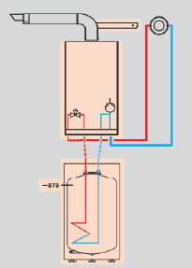
 |  |  | ■ | Подставной емкостный водонагреватель TST 100 л с ТЭНом 2 кВт | A000035 | A000040 | A000045 | № заказа евро
 |  |  | ■ | Датчик емкостного водонагревателя NTC 10 кОм | 1 467,- | 1 587,- | 1 647,-
 |  |  | ■ | Стандартный коаксиальный проход через наружную стену 60/100 мм

 |  |  | ■ | Подставной емкостный водонагреватель TST 120 л с ТЭНом 2 кВт | A000036 | A000041 | A000046 | № заказа евро
 |  |  | ■ | Датчик емкостного водонагревателя NTC 10 кОм | 1 511,- | 1 631,- | 1 691,-
 |  |  | ■ | Стандартный коаксиальный проход через наружную стену 60/100 мм

■ | Ценовая выгода пакетного
 | предложения | Пакет Legacy 100-W A1HB,
 |  | одноконтурный,
■ | Для работы на природном | с закрытой камерой сгорания
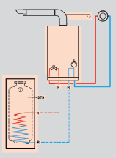
 | и сжиженном газе |  | ■ | Приставной емкостный водонагреватель TSL 100 л с ТЭНом 2 кВт | A000037 | A000042 | A000047 | № заказа евро
 |  |  | ■ | Датчик емкостного водонагревателя NTC 10 кОм | 1 368,- | 1 488,- | 1 548,-
■ | Обеспечивает экономию |  | ■ | Стандартный коаксиальный проход через наружную стену 60/100 мм
 | места, не требуя
 | дополнительного
 | пространства по бокам |  | ■ | Приставной емкостный водонагреватель TSL 120 л с ТЭНом 2 кВт | A000038 | A000043 | A000048 | № заказа евро
 | для сервисного |  | ■ | Датчик емкостного водонагревателя NTC 10 кОм | 1 425,- | 1 545,- | 1 605,-
 | обслуживания |  | ■ | Стандартный коаксиальный проход через наружную стену 60/100 мм

■ | Эмалированный бойлер
 | косвенного нагрева |  | ■ | Приставной емкостный водонагреватель TSL 150 л с ТЭНом 2 кВт | A000039 | A000044 | A000049 | № заказа евро
 | с установленным ТЭНом 2 кВт |  | ■ | Датчик емкостного водонагревателя NTC 10 кОм | 1 447,- | 1 567,- | 1 627,-
 |  |  | ■ | Стандартный коаксиальный проход через наружную стену 60/100 мм
■ | Предохранительный клапан,
 | термометр, 2 магниевых анода,
 | регулируемые опоры, входят в |  |  |  | Пояснения к прайс-листу
 | комплект поставки бойлера |  |  | ■ | Указанные цены являются рекомендованными
 |  |  |  |  | и не включают в себя НДС

 |  |  |  | ■ | В случае изменения отпускных цен заводом-
 |  |  |  |  | изготовителем, цены могут быть изменены

 |  |  |  | ■ | В случае если цены прайс-листа указаны в Евро,
 |  |  |  |  | пересчет осуществляется по курсу ЦБ РФ на дату
 |  |  |  |  | выставления счета

Aquamax
Оглавление

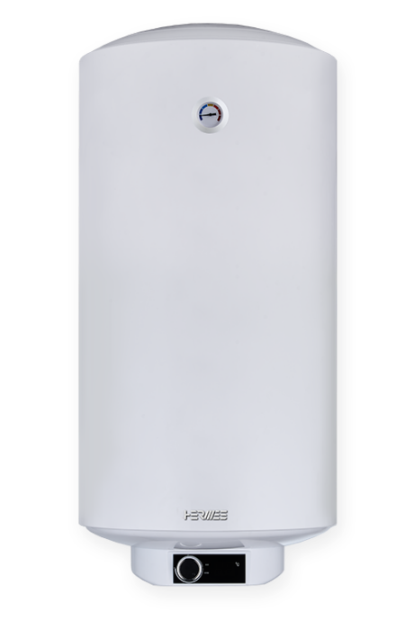
 |  | НАСТЕННЫЙ ВОДОНАГРЕВАТЕЛЬ HERMES AQUAMAX
 |  | ► Новинка!
 |  | Артикул | Описание | MG | Цена | Валюта | Примечание
 |  |  | Водонагреватель косвенного нагрева |  |  |  | Техническое описание
 |  | 8100029 | Емкостный водонагреватель Aquamax 100-W 100 л без ТЭНа | W4 | 320 | EUR
 |  | 8100030 | Емкостный водонагреватель Aquamax 150-W 150 л без ТЭНа | W4 | 360 | EUR
 |  | 8100031 | Емкостный водонагреватель Aquamax 100-WE 100 л c ТЭНом 2 кВт | W4 | 365 | EUR | Доступность сентябрь 2026
 |  | 8100032 | Емкостный водонагреватель Aquamax 150-WE 150 л c ТЭНом 2 кВт | W4 | 405 | EUR | Доступность сентябрь 2026
 |  |  | Принадлежности
 |  | 8100037 | Напольная подставка для водонагревателя Aquamax | W4 | по запросу | EUR
 |  |  | Опциональный комплект дооснащения ТЭНом модели Aquamax W | W4 | по запросу | EUR

 |  |  |  |  | Пояснения к прайс-листу
■ | Компактный настенный |  |  | ■ | Указанные цены являются рекомендованными
 | монтаж |  |  |  | и не включают в себя НДС

■ | Внутреннее эмалированное |  |  | ■ | В случае изменения отпускных цен заводом-
 | покрытие |  |  |  | изготовителем, цены могут быть изменены

■ | Мощность теплообменника |  |  | ■ | В случае если цены прайс-листа указаны в Евро,
 | 32 кВт, площадь 1 м2 |  |  |  | пересчет осуществляется по курсу ЦБ РФ на дату
 |  |  |  |  | выставления счета
■ | Производительность
 | ГВС до 690 л/час

■ | Рабочее давление в баке 8 бар
 | Рабочее давление в
 | теплообменнике 10 бар
 | монтаж

COPA Eon
Оглавление

 |  | НАСТЕННЫЙ ГАЗОВЫЙ КОТЕЛ COPA EON
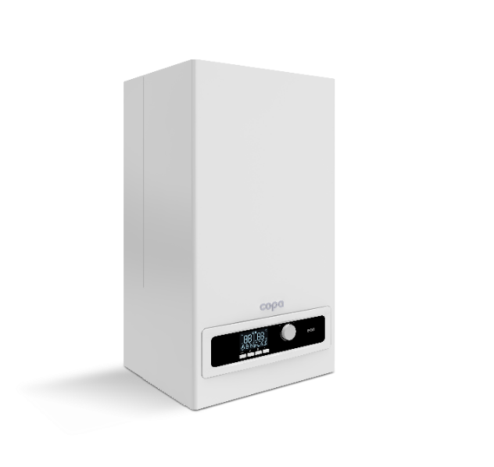
 |  | Артикул | Описание | MG | Цена | Валюта | Примечание
 |  |  | Одноконтурный |  |  |  | Техническое описание
 |  | 7986478 | Газовый настенный котел EON одноконтурный 24 кВт | W2 | 661 | EUR
 |  | 7986480 | Газовый настенный котел EON одноконтурный 32 кВт | W2 | 748 | EUR
 |  |  | Комбинированный |  |  |  | Техническое описание
 |  | 8010031 | Газовый настенный котел EON комбинированный 24 кВт | W2 | 619 | EUR
 |  | 7986477 | Газовый настенный котел EON комбинированный 32 кВт | W2 | 748 | EUR
 |  |  | Настенные водонагреватели косвенного типа
 |  | 8100029 | Емкостный водонагреватель Aquamax 100 W объем 100 л без ТЭНа | W4 | 320 | EUR
 |  | 8100030 | Емкостный водонагреватель Aquamax 150 W объем 150 л без ТЭНа | W4 | 360 | EUR
 |  | 8100031 | Емкостный водонагреватель Aquamax 100 WE объем 100 л с ТЭНом 2 кВт | W4 | 365 | EUR | Доступность сентябрь 2026
■ | Широкий диапазон | 8100032 | Емкостный водонагреватель Aquamax 150 WE объем 150 л с ТЭНом 2 кВт | W4 | 405 | EUR | Доступность сентябрь 2026
 | модуляции |  | Принадлежности
 |  | 8000073 | Датчик наружной температуры Copa | W | 20 | EUR
■ | Простой в использовании
 | контроллер и дружелюбный | 8000074 | Датчик емкостного водонагревателя Copa NTC 10 кОм | W | 15 | EUR
 | интерфейс | 8000109 | Датчик емкостного водонагревателя Copa (аналог) | W | 26 | EUR
 |  | 8040006 | Датчик температуры водонагревателя 4x30 Copa (аналог) | W | 22 | EUR
■ | Идеальное соотношение
 | цена - качество | 8000072 | Комплект переналадки на сжиженный газ EON 24 кВт | W | 25 | EUR
 |  | 8060388 | Комплект переналадки на сжиженный газ EON 32 кВт | W | 34 | EUR
■ | Европейские
 | комплектующие |  | ИБП
 |  | 7773948 | Источник бесперебойного питания SW250 | V | 25,100 | RUB | Техническое описание
■ | Встроенный ступенчатый
 | циркуляционный насос |  | Система удаления продуктов сгорания

 |  |  | Модульный размер коаксиальный 60/100 мм
 |  | 7986491 | Дымоход для традиционного котла Ø60/100 мм (проход через стену) | W | 24 | EUR
 |  | 8050046 | Наконечник коаксиальный 60/100 мм против обледенения | W | 12 | EUR
 |  | 8050007 | Проход через стену против обледенения Ø60/100 мм | W | 65 | EUR
 |  | 8050085 | LAS-удлинитель Ø60/100 мм. Длина L = 1000 мм | W | 16 | EUR
 |  | 8050088 | LAS-удлинитель Ø60/100 мм. Длина L = 500 мм | W | 12 | EUR
 |  | 7194836 | LAS Колено 90° Ø60/100 мм | W | 23 | EUR
 |  | 7194837 | LAS Колено 45° Ø60/100 мм (комплект поставки 2шт.) | W | 34 | EUR
 |  | 8050109 | Проход через крышу коаксиальный ∅60/100 мм с ветрозащитой | W | 220 | EUR

 |  | 8050004 | Присоединительное колено дымохода Ø60/100 мм 90° | W | 19 | EUR
 |  | 8050006 | Присоединительный адаптер дымохода Ø60/100 мм вертикальный | W | 25 | EUR
 |  | 8050005 | Присоединительный адаптер дымохода из Ø60/100 в Ø80/80 мм | W | 50 | EUR

 |  | 8050008 | Конденсатосборник вертикальный Ø60/100 мм | W | 75 | EUR

 |  |  | Модульный размер одностенный 80 мм
 |  | 8050001 | Труба дымохода Ø80 мм L=1000 мм | W | 17 | EUR
 |  | 8050100 | Труба дымохода одностенная Ø80 мм L=1000 мм (аналог 8050001) | W | 15 | EUR
 |  | 8050002 | Труба дымохода Ø80 мм L=500 мм | W | 12 | EUR
 |  | 8050003 | Колено дымохода Ø80 мм 90° | W | 14 | EUR
 |  | 8050106 | Колено дымохода Ø80 мм 90° (Аналог 8050003) | W | 12 | EUR
 |  | 8050107 | Колено дымохода Ø80 мм 45° | W | 11 | EUR
 |  | 8050108 | Проход через крышу ∅80 мм с ветрозащитой | W | 390 | EUR | Совместимо для размера 80/125 мм

 |  |  |  |  | Пояснения к прайс-листу
 |  |  |  | ■ | Указанные цены являются рекомендованными
 |  |  |  |  | и не включают в себя НДС

 |  |  |  | ■ | В случае изменения отпускных цен заводом-
 |  |  |  |  | изготовителем, цены могут быть изменены

 |  |  |  | ■ | В случае если цены прайс-листа указаны в Евро,
 |  |  |  |  | пересчет осуществляется по курсу ЦБ РФ на дату
 |  |  |  |  | выставления счета

COPA Eomix
Оглавление

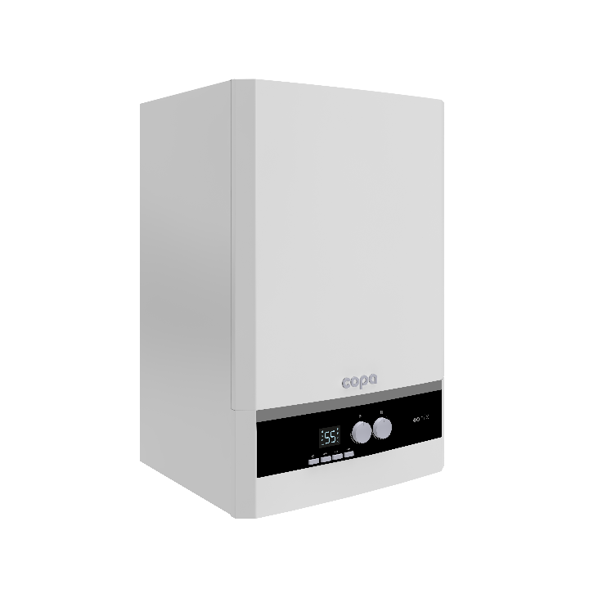
 |  | НАСТЕННЫЙ ГАЗОВЫЙ КОНДЕНСАЦИОННЫЙ КОТЕЛ COPA EOMIX

 |  | Артикул | Описание | MG | Цена | Валюта | Примечание
 |  |  | Одноконтурный |  |  |  | Техническое описание
 |  | 7986484 | Газовый настенный конденсационный одноконтурный котел EOMIX 20 кВт | W3 | 814 | EUR
 |  | 7986485 | Газовый настенный конденсационный одноконтурный котел EOMIX 24 кВт | W3 | 879 | EUR
 |  | 7986486 | Газовый настенный конденсационный одноконтурный котел EOMIX 35 кВт | W3 | 915 | EUR
 |  |  | Комбинированный |  |  |  | Техническое описание
 |  | 7986482 | Газовый настенный конденсационный комбинированный котел EOMIX 24 кВт | W3 | 879 | EUR
 |  | 7986483 | Газовый настенный конденсационный комбинированный котел EOMIX 35 кВт | W3 | 915 | EUR
 |  |  | Настенные водонагреватели косвенного типа
 |  | 8100029 | Емкостный водонагреватель Aquamax 100 W объем 100 л без ТЭНа | W4 | 320 | EUR
 |  | 8100030 | Емкостный водонагреватель Aquamax 150 W объем 150 л без ТЭНа | W4 | 360 | EUR
 |  | 8100031 | Емкостный водонагреватель Aquamax 100 WE объем 100 л с ТЭНом 2 кВт | W4 | 365 | EUR | Доступность сентябрь 2026
■ | Высокая эффективность, | 8100032 | Емкостный водонагреватель Aquamax 150 WE объем 150 л с ТЭНом 2 кВт | W4 | 405 | EUR | Доступность сентябрь 2026
 | класс энергопотребления A |  | Напольные водонагреватели косвенного типа
 |  | 8100009 | Емкостный водонагреватель TST подставной 100 л | W4 | 634 | EUR
■ | Диапазон модуляции 17-100% | 8100010 | Емкостный водонагреватель TST подставной 120 л | W4 | 683 | EUR
 |  | 8100011 | Емкостный водонагреватель TSL приставной 100 л | W4 | 527 | EUR
■ | Долговечность и эффектив- | 8100012 | Емкостный водонагреватель TSL приставной 120 л | W4 | 589 | EUR
 | ность благодаря использова- | 8100013 | Емкостный водонагреватель TSL приставной 150 л | W4 | 613 | EUR
 | нию теплообменника из | 8100014 | Емкостный водонагреватель FV S приставной 200 л | W4 | 970 | EUR
 | высококачественной |  | Принадлежности
 | кислото-стойкой | 8000073 | Датчик наружной температуры Copa | W | 20 | EUR
 | нержавеющей стали
 |  | 8000074 | Датчик емкостного водонагревателя Copa NTC 10 кОм | W | 15 | EUR
■ | Газовая горелка полного | 8000109 | Датчик емкостного водонагревателя Copa (аналог) | W | 26 | EUR
 | предварительного смешения | 8040006 | Датчик температуры водонагревателя 4x30 Copa (аналог) | W | 22 | EUR
 | обеспечивает поддержание
 | высокого КПД и низкие | 8060036 | Комплект переналадки на сжиженный газ Eomix 20 и 24 кВт | W | 11 | EUR
 | значения выбросов вредных | 8060392 | Комплект переналадки на сжиженный газ Eomix 24 кВт нержавеющая сталь (аналог) | E | 24 | EUR
 | веществ | 8060037 | Комплект переналадки на сжиженный газ Eomix 35 кВт | W | 11 | EUR
 |  | 8060390 | Комплект переналадки на сжиженный газ Eomix 35 кВт нержавеющая сталь (аналог) | E | 24 | EUR
■ | Контроллер для погодозави- |  | ИБП
 | симой теплогенерации или | 7773948 | Источник бесперебойного питания SW250 | V | 25,100 | RUB | Техническое описание
 | для постоянной температуры
 | подачи с интуитивно |  | Система удаления продуктов сгорания
 | понятным интерфейсом
 |  |  | Модульный размер коаксиальный 60/100 мм
■ | Встроенный OpenTherm | 7986490 | Дымоход для конденсационного котла Ø60/100 мм (проход через стену) | W | 40 | EUR

 |  | 8050037 | LAS-удлинитель Ø60/100 мм. Длина L = 1000 мм | W | 27 | EUR
 |  | 8050038 | LAS-удлинитель Ø60/100 мм. Длина L = 500 мм | W | 17 | EUR
 |  | 7783217 | LAS Колено 90° Ø60/100 мм | W | 33 | EUR
 |  | 7783218 | LAS Колено 45° Ø60/100 мм | W | 19 | EUR
 |  | 8050105 | Проход через крышу коаксиальный ∅60/100 мм с ветрозащитой (конденс.) | W | 240 | EUR

 |  | 8050041 | Угол стартовый 90° с фланцем, Ø60/100 мм | W | 20 | EUR
 |  | 8050064 | Вертикальный стартовый адаптер дымохода Copa 60/100 мм | W | 25 | EUR | С отверстиями под газоанализатор
 |  | 8050063 | Разделительный стартовый адаптер дымохода Copa из 60/100 в 80/80 мм | W | 65 | EUR | С отверстиями под газоанализатор
 |  | 8050065 | Вертикальный стартовый адаптер дымохода Copa из 60/100 в 80/125 мм | W | 45 | EUR | С отверстиями под газоанализатор

 |  |  | Модульный размер коаксиальный 80/125 мм
 |  | 7886032 | Коаксиальная труба Ø80/125 мм длина L = 1000 мм | HG | 126 | EUR
 |  | 8050016 | Коаксиальная труба Ø80/125 мм длина L = 1000 мм (аналог 7886032) | W | 115 | EUR
 |  | 8050017 | Коаксиальная труба Ø80/125 мм длина L = 500 мм | W | 60 | EUR
 |  | 7886030 | Коаксиальное колено 90°, Ø80/125 мм | HG | 104 | EUR
 |  | 8050018 | Коаксиальное колено 90°, Ø80/125 мм (аналог 7886030) | W | 104 | EUR
 |  | 8050019 | Коаксиальное колено 45°, ∅80/125 мм | W | 50 | EUR
 |  | 8050045 | Проход через крышу коаксиальный ∅80/125 мм с ветрозащитой (конденс.) | W | 390 | EUR

 |  |  | Модульный размер одностенный 80 мм
 |  | 7886038 | Прямая труба дымохода для раздельной системы (Ø80 мм L=1000 мм) | HG | 44 | EUR
 |  | 8050032 | Прямая труба дымохода для раздельной системы Ø80, L=1000 мм (аналог 7886038) | W | 44 | EUR
 |  | 7886039 | Прямая труба дымохода для раздельной системы (Ø80 мм L=500 мм) | HG | 32 | EUR
 |  | 8050031 | Прямая труба дымохода для раздельной системы Ø80, L=500 мм (аналог 7886039) | W | 32 | EUR
 |  | 7886042 | Колено одностенное 90° для раздельной системы (Ø80 мм) | HG | 36 | EUR
 |  | 8050033 | Колено одностенное 90° для раздельной системы Ø80 мм (аналог 7886042) | W | 36 | EUR
 |  | 8050034 | Колено одностенное 45° для раздельной системы (∅80 мм) | W | 20 | EUR

 |  |  |  |  | Пояснения к прайс-листу
 |  |  |  | ■ | Указанные цены являются рекомендованными
 |  |  |  |  | и не включают в себя НДС

 |  |  |  | ■ | В случае изменения отпускных цен заводом-
 |  |  |  |  | изготовителем, цены могут быть изменены

 |  |  |  | ■ | В случае если цены прайс-листа указаны в Евро,
 |  |  |  |  | пересчет осуществляется по курсу ЦБ РФ на дату
 |  |  |  |  | выставления счета

COPA Eomix Plus
Оглавление

 |  | НАСТЕННЫЙ ГАЗОВЫЙ КОНДЕНСАЦИОННЫЙ КОТЕЛ COPA EOMIX PLUS

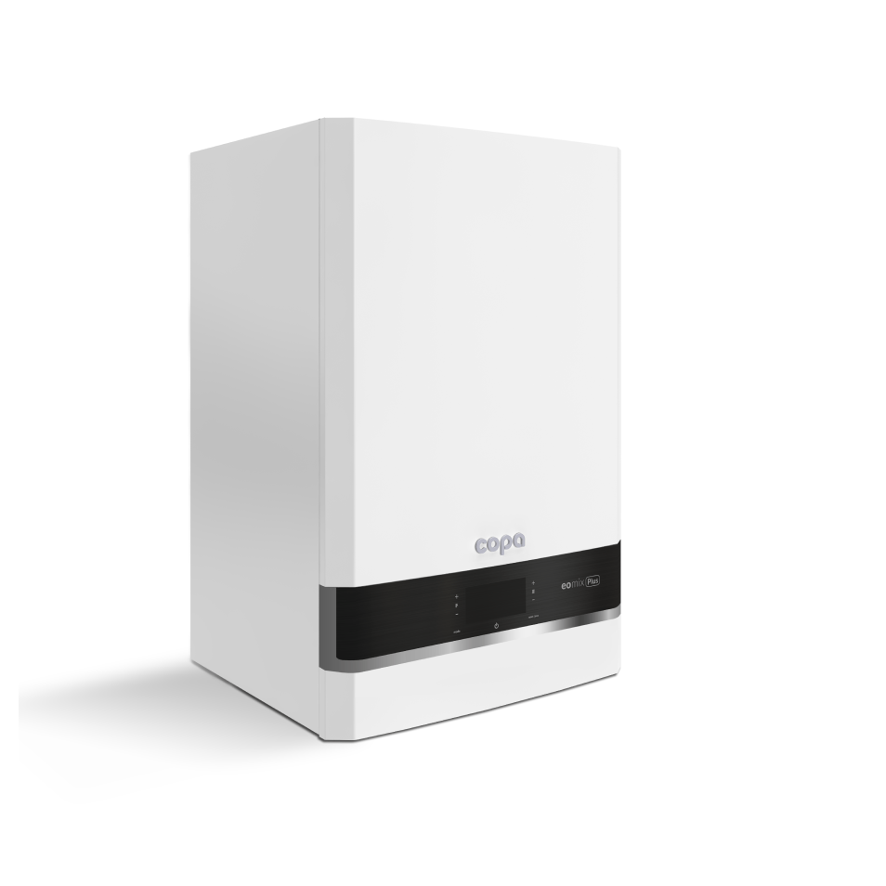
 |  | Артикул | Описание | MG | Цена | Валюта | Примечание
 |  |  | Одноконтурный |  |  |  | Техническое описание
 |  | 8010002 | Газовый настенный конденсационный одноконтурный котел Eomix Plus 25 кВт | W3 | 975 | EUR
 |  | 8010003 | Газовый настенный конденсационный одноконтурный котел Eomix Plus 32 кВт | W3 | 1,045 | EUR
 |  | 8010004 | Газовый настенный конденсационный одноконтурный котел Eomix Plus 37 кВт | W3 | 1,157 | EUR
 |  |  | Комбинированный |  |  |  | Техническое описание
 |  | 7986487 | Настенный конденсационный комбинированный котел EOMIX Plus 25 кВт | W3 | 975 | EUR
 |  | 7986488 | Настенный конденсационный комбинированный котел EOMIX Plus 32 кВт | W3 | 1,045 | EUR
 |  | 7986489 | Настенный конденсационный комбинированный котел EOMIX Plus 37 кВт | W3 | 1,157 | EUR
 |  |  | Настенные водонагреватели косвенного типа
 |  | 8100029 | Емкостный водонагреватель Aquamax 100 W объем 100 л без ТЭНа | W4 | 320 | EUR
 |  | 8100030 | Емкостный водонагреватель Aquamax 150 W объем 150 л без ТЭНа | W4 | 360 | EUR
■ | Высокая эффективность, | 8100031 | Емкостный водонагреватель Aquamax 100 WE объем 100 л с ТЭНом 2 кВт | W4 | 365 | EUR | Доступность сентябрь 2026
 | класс энергопотребления A | 8100032 | Емкостный водонагреватель Aquamax 150 WE объем 150 л с ТЭНом 2 кВт | W4 | 405 | EUR | Доступность сентябрь 2026
 |  |  | Напольные водонагреватели косвенного типа
■ | Долговечность и эффектив- | 8100009 | Емкостный водонагреватель TST подставной 100 л | W | 634 | EUR
 | ность благодаря использова- | 8100010 | Емкостный водонагреватель TST подставной 120 л | W | 683 | EUR
 | нию теплообменника из | 8100011 | Емкостный водонагреватель TSL приставной 100 л | W | 527 | EUR
 | высококачественной | 8100012 | Емкостный водонагреватель TSL приставной 120 л | W | 589 | EUR
 | кислото-стойкой | 8100013 | Емкостный водонагреватель TSL приставной 150 л | W | 613 | EUR
 | нержавеющей стали | 8100014 | Емкостный водонагреватель FV S приставной 200 л | W | 970 | EUR
 | производства Valmex |  | Принадлежности
 |  | 8000073 | Датчик наружной температуры Copa | W | 20 | EUR
■ | Шумо/тепло изоляция всего
 | корпуса, которая позволяет | 8000074 | Датчик емкостного водонагревателя Copa NTC 10 кОм | W | 15 | EUR
 | минимизировать шум при | 8000109 | Датчик емкостного водонагревателя Copa (аналог) | W | 26 | EUR
 | работе, обеспечивая более | 8040006 | Датчик температуры водонагревателя 4x30 Copa (аналог) | W | 22 | EUR
 | комфортные условия
 | использования | 8060392 | Комплект переналадки на сжиженный газ Eomix 25 кВт нержавеющая сталь (аналог) | E | 24 | EUR
 |  | 8060390 | Комплект переналадки на сжиженный газ Eomix 32 кВт нержавеющая сталь (аналог) | E | 24 | EUR
■ | Контроллер для погодозави- |  | ИБП
 | симой теплогенерации или | 7773948 | Источник бесперебойного питания SW250 | V | 25,100 | RUB | Техническое описание
 | для постоянной температуры
 | подачи с контрастным |  | Система удаления продуктов сгорания
 | интуитивно понятным
 | интерфейсом |  | Модульный размер коаксиальный 60/100 мм
 |  | 7986490 | Дымоход для конденсационного котла Ø60/100 мм (проход через стену) | W | 40 | EUR
■ | Встроенный OpenTherm
 |  | 8050037 | LAS-удлинитель Ø60/100 мм. Длина L = 1000 мм | W | 27 | EUR
 |  | 8050038 | LAS-удлинитель Ø60/100 мм. Длина L = 500 мм | W | 17 | EUR
 |  | 7783217 | LAS Колено 90° Ø60/100 мм | W | 33 | EUR
 |  | 7783218 | LAS Колено 45° Ø60/100 мм | W | 19 | EUR
 |  | 8050105 | Проход через крышу коаксиальный ∅60/100 мм с ветрозащитой (конденс.) | W | 240 | EUR

 |  | 8050041 | Угол стартовый 90° с фланцем, Ø60/100 мм | W | 20 | EUR
 |  | 8050064 | Вертикальный стартовый адаптер дымохода Copa 60/100 мм | W | 25 | EUR | С отверстиями под газоанализатор
 |  | 8050063 | Разделительный стартовый адаптер дымохода Copa из 60/100 в 80/80 мм | W | 65 | EUR | С отверстиями под газоанализатор
 |  | 8050065 | Вертикальный стартовый адаптер дымохода Copa из 60/100 в 80/125 мм | W | 45 | EUR | С отверстиями под газоанализатор

 |  |  | Модульный размер коаксиальный 80/125 мм
 |  | 7886032 | Коаксиальная труба Ø80/125 мм длина L = 1000 мм | HG | 126 | EUR
 |  | 8050016 | Коаксиальная труба Ø80/125 мм длина L = 1000 мм (аналог 7886032) | W | 115 | EUR
 |  | 8050017 | Коаксиальная труба Ø80/125 мм длина L = 500 мм | W | 60 | EUR
 |  | 7886030 | Коаксиальное колено 90°, Ø80/125 мм | HG | 104 | EUR
 |  | 8050018 | Коаксиальное колено 90°, Ø80/125 мм (аналог 7886030) | W | 104 | EUR
 |  | 8050019 | Коаксиальное колено 45°, ∅80/125 мм | W | 50 | EUR
 |  | 8050045 | Проход через крышу коаксиальный ∅80/125 мм с ветрозащитой (конденс.) | W | 390 | EUR

 |  |  | Модульный размер одностенный 80 мм
 |  | 7886038 | Прямая труба дымохода для раздельной системы (Ø80 мм L=1000 мм) | HG | 44 | EUR
 |  | 8050032 | Прямая труба дымохода для раздельной системы Ø80, L=1000 мм (аналог 7886038) | W | 44 | EUR
 |  | 7886039 | Прямая труба дымохода для раздельной системы (Ø80 мм L=500 мм) | HG | 32 | EUR
 |  | 8050031 | Прямая труба дымохода для раздельной системы Ø80, L=500 мм (аналог 7886039) | W | 32 | EUR
 |  | 7886042 | Колено одностенное 90° для раздельной системы (Ø80 мм) | HG | 36 | EUR
 |  | 8050033 | Колено одностенное 90° для раздельной системы Ø80 мм (аналог 7886042) | W | 36 | EUR
 |  | 8050034 | Колено одностенное 45° для раздельной системы (∅80 мм) | W | 20 | EUR

 |  |  |  |  | Пояснения к прайс-листу
 |  |  |  | ■ | Указанные цены являются рекомендованными
 |  |  |  |  | и не включают в себя НДС

 |  |  |  | ■ | В случае изменения отпускных цен заводом-
 |  |  |  |  | изготовителем, цены могут быть изменены

 |  |  |  | ■ | В случае если цены прайс-листа указаны в Евро,
 |  |  |  |  | пересчет осуществляется по курсу ЦБ РФ на дату
 |  |  |  |  | выставления счета

Пакетн. предлож. Copa Eomix
Оглавление

 |  | ПАКЕТНОЕ ПРЕДЛОЖЕНИЕ С КОТЛОМ COPA EOMIX / EOMIX PLUS
 |  | Модель конденсационного котла |  |  | Eomix | Eomix Plus | Eomix Plus
 |  | Номинальная тепловая мощность (кВт) при отоплении помещений |  |  | 35 кВт | 32 кВт | 37 кВт | MG W10
 |  | Пакет Copa Eomix / Eomix Plus
 |  | одноконтурный,

 |  | с закрытой камерой сгорания
 |  |  | ■ | Подставной емкостный водонагреватель TST 100 л с ТЭНом 2 кВт | A000074 | A000084 | A000089 | № заказа евро
 |  |  | ■ | Датчик емкостного водонагревателя NTC 10 кОм | 1 489,- | 1 574,- | 1 699,-
 |  |  | ■ | Коаксиальный проход через наружную стену 60/100 мм

 |  |  | ■ | Подставной емкостный водонагреватель TST 120 л с ТЭНом 2 кВт | A000075 | A000085 | A000090 | № заказа евро
 |  |  | ■ | Датчик емкостного водонагревателя NTC 10 кОм | 1 533,- | 1 618,- | 1 743,-
 |  |  | ■ | Коаксиальный проход через наружную стену 60/100 мм

■ | Ценовая выгода пакетного
 | предложения | Пакет Copa Eomix / Eomix Plus
 |  | одноконтурный,
■ | Для работы на природном | с закрытой камерой сгорания
 | и сжиженном газе |  | ■ | Приставной емкостный водонагреватель TSL 100 л с ТЭНом 2 кВт | A000076 | A000086 | A000091 | № заказа евро
 |  |  | ■ | Датчик емкостного водонагревателя NTC 10 кОм | 1 457,- | 1 542,- | 1 667,-
■ | Стабильный высокий КПД, |  | ■ | Коаксиальный проход через наружную стену 60/100 мм
 | низкая эмиссия вредных
 | веществ во всем диапазоне
 | модуляции |  | ■ | Приставной емкостный водонагреватель TSL 120 лс ТЭНом 2 кВт | A000077 | A000087 | A000092 | № заказа евро
 |  |  | ■ | Датчик емкостного водонагревателя NTC 10 кОм | 1 516,- | 1 601,- | 1 726,-
■ | Встроенный OpenTherm |  | ■ | Коаксиальный проход через наружную стену 60/100 мм

■ | Эмалированный бойлер
 | косвенного нагрева |  | ■ | Приставной емкостный водонагреватель TSL 150 л с ТЭНом 2 кВт | A000078 | A000088 | A000093 | № заказа евро
 | с установленным ТЭНом 2 кВт |  | ■ | Датчик емкостного водонагревателя NTC 10 кОм | 1 540,- | 1 625,- | 1 750,-
 |  |  | ■ | Коаксиальный проход через наружную стену 60/100 мм
■ | Предохранительный клапан,
 | термометр, 2 магниевых анода,
 | регулируемые опоры, входят в |  |  |  | Пояснения к прайс-листу
 | комплект поставки бойлера |  |  | ■ | Указанные цены являются рекомендованными
 |  |  |  |  | и не включают в себя НДС

 |  |  |  | ■ | В случае изменения отпускных цен заводом-
 |  |  |  |  | изготовителем, цены могут быть изменены

 |  |  |  | ■ | В случае если цены прайс-листа указаны в Евро,
 |  |  |  |  | пересчет осуществляется по курсу ЦБ РФ на дату
 |  |  |  |  | выставления счета

Hermes Wallcon
Оглавление

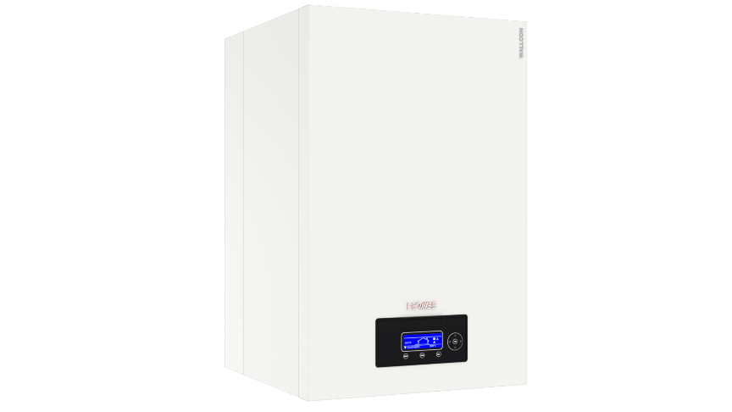
 |  | НАСТЕННЫЙ ГАЗОВЫЙ КОНДЕНСАЦИОННЫЙ КОТЕЛ HERMES WALLCON
 |  | ► Новинка!
 |  | Артикул | Описание | MG | Цена | Валюта | Примечание
 |  |  | Одноконтурный |  |  |  | Техническое описание
 |  | 8010033 | Газовый настенный конденсационный котел Hermes Wallcon 42 кВт | HG | по запросу | EUR
 |  | 8010034 | Газовый настенный конденсационный котел Hermes Wallcon 50 кВт | HG | по запросу | EUR
 |  | 8010035 | Газовый настенный конденсационный котел Hermes Wallcon 60 кВт | HG | по запросу | EUR
 |  | 8010036 | Газовый настенный конденсационный котел Hermes Wallcon 70 кВт | HG | по запросу | EUR
 |  | 8010037 | Газовый настенный конденсационный котел Hermes Wallcon 80 кВт | HG | по запросу | EUR
 |  | 8010059 | Газовый настенный конденсационный котел Hermes Wallcon 100 кВт | HG | по запросу | EUR
 |  | 8010060 | Газовый настенный конденсационный котел Hermes Wallcon 115 кВт | HG | по запросу | EUR
 |  | 8010061 | Газовый настенный конденсационный котел Hermes Wallcon 125 кВт | HG | по запросу | EUR
 |  | 8010062 | Газовый настенный конденсационный котел Hermes Wallcon 150 кВт | HG | по запросу | EUR
 |  | 8010086 | (Аналог) Газовый настенный конденсационный котел Hermes Wallcon 150 кВт BD | HG | по запросу | EUR
■ | Длительный срок | 8010063 | Газовый настенный конденсационный котел Hermes Wallcon 180 кВт | HG | по запросу | EUR | Может быть предложен аналог
 | службы и эффективность | 8010064 | Газовый настенный конденсационный котел Hermes Wallcon 200 кВт | HG | по запросу | EUR | Может быть предложен аналог
 | благодаря использованию |  | Принадлежности
 | теплообменников из | 8040002 | Модуль расширения EBM (850ZH) | HG | 205 | EUR
 | нержавеющей стали | 8040004 | Датчик наружной температуры для EBM | HG | 40 | EUR
 |  | 7886018 | Погружной датчик температуры | HG | 40 | EUR
■ | Модулируемая газовая | 8040003 | Датчик температуры погружной для EBM (аналог) | HG | 32 | EUR
 | горелка и дутьевой | 7886019 | Накладной датчик температуры без кабеля и штекера | HG | 90 | EUR | Аналог 7452538
 | вентилятор гарантируют | 8040007 | Датчик температуры накладной для EBM с кабелем 5,8 м и хомутом (аналог) | HG | 55 | EUR | Возможность монтажа на трубе
 | низкий уровень шума
 |  | 8030001 | Устройство нейтрализации конденсата ( до 350 кВт ) | HG | 181 | EUR
■ | Контроллер компании | 8030000 | Устройство нейтрализации конденсата ( до 1500 кВт ) | HG | 364 | EUR
 | Ebmpapst с
 | интегрированным | 8060070 | Рестриктор Ø9,5 мм для работы на сжиженном газе G30, G31, 42-67 кВт | HG | 10 | EUR
 | интерфейсом | 8060033 | Рестриктор Ø5,5 мм для работы на сжиженном газе G30, G31, 70-80 кВт | HG | 10 | EUR
 | Modbus (RS485) и OpenTherm | 8000068 | Рестриктор Ø9 мм для работы на сжиженном газе G30, G31, 100-150 кВт | HG | 10 | EUR

■ | Новый лаконичный дизайн |  | Система удаления продуктов сгорания

■ | Возможность управления до 16 смесительными контурами с помощью модуля расширения и любым количеством котлов | A000014 | Набор для подключения коаксиального дымохода для Wallcon X-treme 42-80 | HG | 186 | EUR | В комплекте: удлинитель для воздухоотводчика (8050009), коаксиальная надставка (7886026), адаптер дымохода коаксиальный (7886027)
■ | Вертикальный адаптер дымохода входит в комплект поставки | A000015 | Набор для подключения коаксиального дымохода для Wallcon X-treme 100-150 | HG | 188 | EUR | В комплекте: адаптер дымохода коаксиальный (7886029), коаксиальная надставка (7886028)

■ | Подключение в |  | Модели 42-80 кВт - Модульный размер коаксиальный 80/125 мм
 | многокотловую установку | 7886034 | Комплект коаксиального прохода через стену Ø80/125 мм | HG | 203 | EUR
 | до 256 шт | 8050010 | Проход через стену Ø80/125 мм | HG | 138 | EUR | Без присоединительного колена
 |  | 7886032 | Коаксиальная труба (Ø80/125 мм L = 1000 мм) | HG | 126 | EUR
■ | Функция каскада встроена в | 8050016 | Коаксиальная труба Ø80/125 мм длина L = 1000 мм (аналог 7886032) | W | 115 | EUR
 | контроллер котла и не | 8050017 | Коаксиальная труба (Ø80/125 мм L = 500 мм) | W | 60 | EUR
 | требует дополнительных | 7886030 | Коаксиальное колено 90°, Ø80/125 мм | HG | 104 | EUR
 | компонентов | 8050018 | Коаксиальное колено 90°, Ø80/125 мм (аналог 7886030) | W | 104 | EUR
 |  | 8050019 | Коаксиальное колено 45°, ∅80/125 мм | W | 50 | EUR
■ | В комплект входит датчик | 8050045 | Проход через крышу коаксиальный ∅80/125 мм с ветрозащитой (конденс.) | W | 390 | EUR
 | наружной температуры и
 | погружной датчик |  | Модели 100-150 кВт - Модульный размер коаксиальный 100/150 мм
 |  | 7886035 | Комплект коаксиального прохода через стену Ø100/150 мм | HG | 285 | EUR
■ | В моделях Wallcon 42-150 кВт | 8050020 | Комплект прохода через стену ∅100/150 мм (аналог 7886035) | W | 310 | EUR
 | встроен котловой насос | 8050011 | Проход через стену Ø100/150 мм | HG | 247 | EUR | Без присоединительного колена
 |  | 7886033 | Коаксиальная труба (Ø100/150 мм L = 1000 мм) | HG | 131 | EUR
■ | В моделях Wallcon 180 и | 8050021 | Коаксиальная труба L=1000 мм, ∅100/150 мм (аналог 7886033) | W | 131 | EUR
 | 200 кВт котловой | 7886031 | Коаксиальное колено 90° (Ø100/150 мм) | HG | 122 | EUR
 | насос входит в комплект | 8050024 | Коаксиальное колено 45° (∅100/150 мм) | W | 104 | EUR
 | поставки
 |  |  | Модели 180-200 кВт - Модульный размер одностенный 160 мм
■ | Сверхнизкие значения NOx | 8050103 | Вертикальный адаптер дымохода Ø150 мм с измерительным штуцером | HG | 47 | EUR
 |  | 8050078 | Адаптер дымохода для раздельной системы с Ø150 мм на Ø 160 мм | HG | 104 | EUR
 |  | 8050077 | Комплект прохода через стену для раздельной системы (Ø 160 мм L=1000 мм) | HG | 234 | EUR
 |  | 8050080 | Прямая труба дымохода для раздельной системы Ø160 мм L=1000 мм | HG | 108 | EUR
 |  | 8050081 | Прямая труба дымохода для раздельной системы Ø160 мм L=500 мм | HG | 78 | EUR
 |  | 8050079 | Колено одностенное 90° для раздельной системы Ø160 мм | HG | 75 | EUR

 |  |  | Модели 100-150 кВт - Модульный размер одностенный 100 мм
 |  | 8050102 | Вертикальный адаптер дымохода Ø100 мм с измерительным штуцером | HG | 32 | EUR
 |  | 7886037 | Комплект прохода через стену для раздельной системы (100 мм) L=1000 мм | HG | 64 | EUR
 |  | 7886040 | Прямая труба дымохода для раздельной системы (Ø100 мм L=1000 мм) | HG | 59 | EUR
 |  | 8050025 | Прямая труба дымохода для раздельной системы ∅100, L=1000 мм (аналог 7886040) | W | 59 | EUR
 |  | 7886041 | Прямая труба дымохода для раздельной системы (Ø100 мм L=500 мм) | HG | 41 | EUR
 |  | 7886043 | Колено одностенное 90° для раздельной системы (Ø100 мм) | HG | 40 | EUR
 |  | 8050027 | Колено одностенное 90° для раздельной системы Ø100 мм (аналог 7886043) | W | 50 | EUR
 |  | 8050028 | Колено одностенное 45° для раздельной системы ∅100 мм | W | 48 | EUR

 |  |  | Модели 42-80 кВт - Модульный размер одностенный 80 мм
 |  | 7886036 | Комплект прохода через стену для раздельной системы (80 мм) L=1000 мм | HG | 58 | EUR
 |  | 7886038 | Прямая труба дымохода для раздельной системы (Ø80 мм L=1000 мм) | HG | 44 | EUR
 |  | 8050032 | Прямая труба дымохода для раздельной системы ∅80, L=1000 мм (аналог 7886038) | W | 44 | EUR
 |  | 7886039 | Прямая труба дымохода для раздельной системы (Ø80 мм L=500 мм) | HG | 32 | EUR
 |  | 8050031 | Прямая труба дымохода для раздельной системы ∅80, L=500 мм (аналог 7886039) | W | 32 | EUR
 |  | 7886042 | Колено одностенное 90° для раздельной системы (Ø80 мм) | HG | 36 | EUR
 |  | 8050034 | Колено одностенное 45° для раздельной системы (∅80 мм) | W | 20 | EUR

 |  | 7886162 | Комплект установки воздушного фильтра (Ø60 мм) (42-80 кВт) | HG | 155 | EUR
 |  | 7886046 | Комплект установки воздушного фильтра (Ø110 мм) (100-150 кВт) | HG | 158 | EUR
 |  | 8050012 | Сменный фильтрующий элемент для приточного воздуха (42-150 кВт) | HG | 131 | EUR

 |  |  |  |  | Пояснения к прайс-листу
 |  |  |  | ■ | Указанные цены являются рекомендованными
 |  |  |  |  | и не включают в себя НДС

 |  |  |  | ■ | В случае изменения отпускных цен заводом-
 |  |  |  |  | изготовителем, цены могут быть изменены

 |  |  |  | ■ | В случае если цены прайс-листа указаны в Евро,
 |  |  |  |  | пересчет осуществляется по курсу ЦБ РФ на дату
 |  |  |  |  | выставления счета

Hermes Alucon
Оглавление

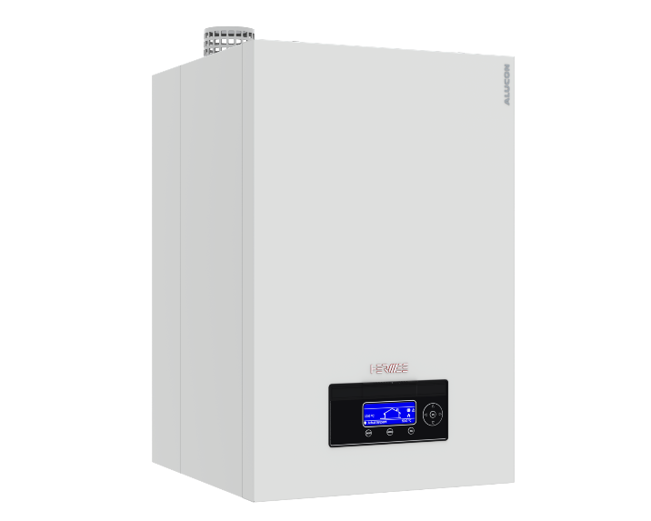
 |  | НАСТЕННЫЙ ГАЗОВЫЙ КОНДЕНСАЦИОННЫЙ КОТЕЛ HERMES ALUCON
 |  | ► Новинка!
 |  | Артикул | Описание | MG | Цена | Валюта | Примечание
 |  |  | Одноконтурный |  |  |  | Техническое описание
 |  | 8010078 | Газовый настенный конденсационный котел Hermes Alucon 50 кВт | HG | по запросу | EUR
 |  | 8010079 | Газовый настенный конденсационный котел Hermes Alucon 70 кВт | HG | по запросу | EUR
 |  | 8010080 | Газовый настенный конденсационный котел Hermes Alucon 90 кВт | HG | по запросу | EUR
 |  | 8010081 | Газовый настенный конденсационный котел Hermes Alucon 115 кВт | HG | по запросу | EUR
 |  | 8010082 | Газовый настенный конденсационный котел Hermes Alucon 125 кВт | HG | по запросу | EUR
 |  | 8010083 | Газовый настенный конденсационный котел Hermes Alucon 150 кВт | HG | по запросу | EUR
 |  |  | Принадлежности
 |  | 8040002 | Модуль расширения EBM (850ZH) | HG | 205 | EUR
 |  | 8040004 | Датчик наружной температуры для EBM | HG | 40 | EUR
 |  | 7886018 | Погружной датчик температуры | HG | 40 | EUR
■ | Теплообменник из | 8040003 | Датчик температуры погружной для EBM (аналог) | HG | 32 | EUR
 | высококачественного | 7886019 | Накладной датчик температуры без кабеля и штекера | HG | 90 | EUR | Аналог 7452538
 | сплава AlMgSi обеспечивает | 8040007 | Датчик температуры накладной для EBM с кабелем 5,8 м и хомутом (аналог) | HG | 55 | EUR | Возможность монтажа на трубе
 | высокую энергоэффектив-
 | ность и длительный срок | 8030001 | Устройство нейтрализации конденсата ( до 350 кВт ) | HG | 181 | EUR
 | эксплуатации | 8030000 | Устройство нейтрализации конденсата ( до 1500 кВт ) | HG | 364 | EUR

■ | Модулируемая газовая |  | Система удаления продуктов сгорания
 | горелка и дутьевой
 | вентилятор гарантируют низкий уровень шума | A000016 | Набор для подключения коаксиального дымохода для Alucon 50-150 | HG | 194 | EUR | В комплекте: адаптер дымохода коаксиальный (7886029), коаксиальная надставка (8050000)
■ | Новый лаконичный дизайн
 |  |  | Модели 50-150 кВт - Модульный размер коаксиальный 100/150 мм
■ | Удобное управление с | 7886035 | Комплект коаксиального прохода через стену Ø100/150 мм | HG | 285 | EUR
 | помощью цифровой панели | 8050020 | Комплект прохода через стену ∅100/150 мм (аналог 7886035) | W | 310 | EUR
 | и дисплея с подсветкой | 8050011 | Проход через стену Ø100/150 мм | HG | 247 | EUR | Без присоединительного колена
 |  | 7886033 | Коаксиальная труба (Ø100/150 мм L = 1000 мм) | HG | 131 | EUR
■ | Подключение в | 8050021 | Коаксиальная труба L=1000 мм, ∅100/150 мм (аналог 7886033) | W | 131 | EUR
 | многокотловую установку | 7886031 | Коаксиальное колено 90° (Ø100/150 мм) | HG | 122 | EUR
 | до 16 шт | 8050024 | Коаксиальное колено 45° (∅100/150 мм) | W | 104 | EUR

■ | Функция каскада встроена в |  | Модели 50-90 кВт - Модульный размер одностенный 100 мм
 | контроллер котла и не | 8050102 | Вертикальный адаптер дымохода Ø100 мм с измерительным штуцером | HG | 32 | EUR
 | требует дополнительных | 7886037 | Комплект прохода через стену для раздельной системы (100 мм) L=1000 мм | HG | 64 | EUR
 | компонентов | 7886040 | Прямая труба дымохода для раздельной системы (Ø100 мм L=1000 мм) | HG | 59 | EUR
 |  | 8050025 | Прямая труба дымохода для раздельной системы ∅100, L=1000 мм (аналог 7886040) | W | 59 | EUR
■ | В комплект входит датчик | 7886041 | Прямая труба дымохода для раздельной системы (Ø100 мм L=500 мм) | HG | 41 | EUR
 | наружной температуры, | 7886043 | Колено одностенное 90° для раздельной системы (Ø100 мм) | HG | 40 | EUR
 | погружной датчик и | 8050027 | Колено одностенное 90° для раздельной системы Ø100 мм (аналог 7886043) | W | 50 | EUR
 | вертикальный адаптер | 8050028 | Колено одностенное 45° для раздельной системы ∅100 мм | W | 48 | EUR
 | дымохода
 |  |  | Модели 50-90 кВт - Модульный размер одностенный 80 мм
■ | В моделях Alucon 50-150 кВт | 7886036 | Комплект прохода через стену для раздельной системы (80 мм) L=1000 мм | HG | 58 | EUR
 | котловой насос входит в | 7886038 | Прямая труба дымохода для раздельной системы (Ø80 мм L=1000 мм) | HG | 44 | EUR
 | комплект поставки | 8050032 | Прямая труба дымохода для раздельной системы ∅80, L=1000 мм (аналог 7886038) | W | 44 | EUR
 |  | 7886039 | Прямая труба дымохода для раздельной системы (Ø80 мм L=500 мм) | HG | 32 | EUR
■ | Возможность управления | 8050031 | Прямая труба дымохода для раздельной системы ∅80, L=500 мм (аналог 7886039) | W | 32 | EUR
 | до 16 смесительными | 7886042 | Колено одностенное 90° для раздельной системы (Ø80 мм) | HG | 36 | EUR
 | контурами с помощью | 8050034 | Колено одностенное 45° для раздельной системы (∅80 мм) | W | 20 | EUR
 | модуля расширения и
 | любым количеством котлов | 7886162 | Комплект установки воздушного фильтра (Ø60 мм) (50-70 кВт) | HG | 155 | EUR
 |  | 7886046 | Комплект установки воздушного фильтра (Ø110 мм) (90-150 кВт) | HG | 158 | EUR
■ | Функция каскада встроена в | 8050012 | Сменный фильтрующий элемент для приточного воздуха (42-150 кВт) | HG | 131 | EUR
 | контроллер котла и не
 | требует дополнительных |  |  |  | Пояснения к прайс-листу
 | компонентов |  |  | ■ | Указанные цены являются рекомендованными
 |  |  |  |  | и не включают в себя НДС
■ | В комплект входит датчик
 | наружной температуры и |  |  | ■ | В случае изменения отпускных цен заводом-
 | погружной датчик |  |  |  | изготовителем, цены могут быть изменены

■ | В моделях Alucon 50-150 кВт |  |  | ■ | В случае если цены прайс-листа указаны в Евро,
 | котловой насос входит в |  |  |  | пересчет осуществляется по курсу ЦБ РФ на дату
 | комплект поставки |  |  |  | выставления счета

Hermes Ultrabox
Оглавление

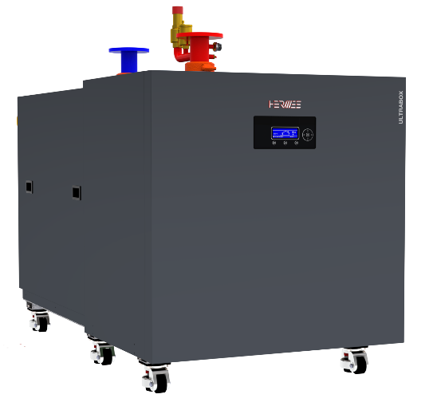
 |  | НАПОЛЬНЫЙ ГАЗОВЫЙ КОНДЕНСАЦИОННЫЙ КОТЕЛ HERMES ULTRABOX
 |  | ► Новинка!
 |  | Артикул | Описание | MG | Цена | Валюта | Примечание
 |  |  | Отопительная установка |  |  |  | Техническое описание
 |  | 8020045 | Газовый напольный конденсационный котел Hermes Ultrabox 170 кВт | HG | по запросу | EUR
 |  | 8020046 | Газовый напольный конденсационный котел Hermes Ultrabox 210 кВт | HG | по запросу | EUR
 |  | 8020047 | Газовый напольный конденсационный котел Hermes Ultrabox 250 кВт | HG | по запросу | EUR
 |  | 8020048 | Газовый напольный конденсационный котел Hermes Ultrabox 315 кВт | HG | по запросу | EUR
 |  | 8020049 | Газовый напольный конденсационный котел Hermes Ultrabox 415 кВт | HG | по запросу | EUR
 |  | 8020050 | Газовый напольный конденсационный котел Hermes Ultrabox 500 кВт | HG | по запросу | EUR
 |  | 8020051 | Газовый напольный конденсационный котел Hermes Ultrabox 530 кВт | HG | по запросу | EUR
 |  | 8020052 | Газовый напольный конденсационный котел Hermes Ultrabox 660 кВт | HG | по запросу | EUR
■ | Длительный срок | 8020053 | Газовый напольный конденсационный котел Hermes Ultrabox 1030 кВт | HG | по запросу | EUR
 | службы и эффективность | 8020056 | Газовый напольный конденсационный котел Hermes Ultrabox 1330 кВт | HG | по запросу | EUR
 | благодаря использованию | 8020057 | Газовый напольный конденсационный котел Hermes Ultrabox 1600 кВт | HG | по запросу | EUR
 | теплообменников из | 8020058 | Газовый напольный конденсационный котел Hermes Ultrabox 2000 кВт | HG | по запросу | EUR
 | нержавеющей стали | 8020042 | Газовый напольный конденсационный котел Hermes Ultrabox 2060 кВт | HG | по запросу | EUR | 1060 + 1060 кВт сдвоенный
 |  | 8020043 | Газовый напольный конденсационный котел Hermes Ultrabox 2660 кВт | HG | по запросу | EUR | 1330 + 1330 кВт сдвоенный
■ | Новый дизайн |  | Принадлежности
 |  | 8040002 | Модуль расширения EBM (850ZH) | HG | 205 | EUR
■ | Эффективность до 108% | 8040004 | Датчик наружной температуры для EBM | HG | 40 | EUR
 | благодаря премиксной | 7886018 | Погружной датчик температуры | HG | 40 | EUR
 | горелке | 8040003 | Датчик температуры погружной для EBM (аналог) | HG | 32 | EUR
 |  | 7886019 | Накладной датчик температуры без кабеля и штекера | HG | 90 | EUR | Аналог 7452538
■ | Низкая частота отключений | 8040007 | Датчик температуры накладной для EBM с кабелем 5,8 м и хомутом (аналог) | HG | 55 | EUR | Возможность монтажа на трубе
 | даже при малом отборе
 | тепла: модуляция | 8030001 | Устройство нейтрализации конденсата ( до 350 кВт ) | HG | 181 | EUR
 | от 1:10 до 1:13 в зависи- | 8030000 | Устройство нейтрализации конденсата ( до 1500 кВт ) | HG | 364 | EUR
 | мости от типоразмера
 |  |  |  |  | Пояснения к прайс-листу
■ | Функция каскада встроена в |  |  | ■ | Указанные цены являются рекомендованными
 | контроллер котла и не |  |  |  | и не включают в себя НДС
 | требует дополнительных
 | компонентов |  |  | ■ | В случае изменения отпускных цен заводом-
 |  |  |  |  | изготовителем, цены могут быть изменены
■ | В комплект входит датчик
 | наружной температуры и |  |  | ■ | В случае если цены прайс-листа указаны в Евро,
 | погружной датчик |  |  |  | пересчет осуществляется по курсу ЦБ РФ на дату
 |  |  |  |  | выставления счета
■ | Возможность управления
 | до 16 смесительными
 | контурами с помощью
 | модуля расширения и
 | любым количеством котлов

Hermes Alubox
Оглавление

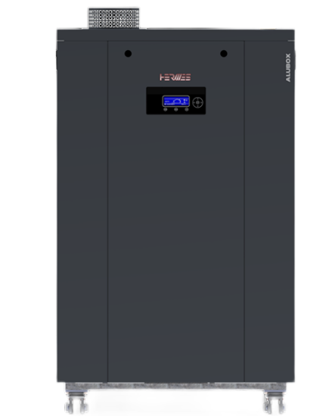
 |  | НАПОЛЬНЫЙ ГАЗОВЫЙ КОНДЕНСАЦИОННЫЙ КОТЕЛ HERMES ALUBOX
 |  | ► Новинка!
 |  | Артикул | Описание | MG | Цена | Валюта | Примечание
 |  |  | Отопительная установка |  |  |  | Техническое описание
 |  | 8020061 | Напольный газовый конденсационный котел Hermes Alubox 50 кВт* | HG | по запросу | EUR
 |  | 8020062 | Напольный газовый конденсационный котел Hermes Alubox 70 кВт* | HG | по запросу | EUR
 |  | 8020063 | Напольный газовый конденсационный котел Hermes Alubox 90 кВт* | HG | по запросу | EUR
 |  | 8020064 | Напольный газовый конденсационный котел Hermes Alubox 115 кВт* | HG | по запросу | EUR
 |  | 8020065 | Напольный газовый конденсационный котел Hermes Alubox 125 кВт* | HG | по запросу | EUR
 |  | 8020066 | Напольный газовый конденсационный котел Hermes Alubox 150 кВт* | HG | по запросу | EUR
 |  | 8020067 | Напольный газовый конденсационный котел Hermes Alubox 208 кВт | HG | по запросу | EUR
 |  | 8020068 | Напольный газовый конденсационный котел Hermes Alubox 290 кВт | HG | по запросу | EUR
 |  | 8020069 | Напольный газовый конденсационный котел Hermes Alubox 540 кВт | HG | по запросу | EUR
■ | Теплообменник из | 8020070 | Напольный газовый конденсационный котел Hermes Alubox 700 кВт | HG | по запросу | EUR
 | высококачественного | 8020071 | Напольный газовый конденсационный котел Hermes Alubox 1100 кВт | HG | по запросу | EUR
 | сплава AlMgSi |  | Принадлежности
 | обеспечивает высокую | 8040002 | Модуль расширения EBM (850ZH) | HG | 205 | EUR
 | энергоэффективность и | 8040004 | Датчик наружной температуры для EBM | HG | 40 | EUR
 | длительный срок | 7886018 | Погружной датчик температуры | HG | 40 | EUR
 | эксплуатации | 8040003 | Датчик температуры погружной для EBM (аналог) | HG | 32 | EUR
 |  | 7886019 | Накладной датчик температуры без кабеля и штекера | HG | 90 | EUR | Аналог 7452538
■ | Новый дизайн | 8040007 | Датчик температуры накладной для EBM с кабелем 5,8 м и хомутом (аналог) | HG | 55 | EUR | Возможность монтажа на трубе

■ | Передовая технология, | 8030001 | Устройство нейтрализации конденсата ( до 350 кВт ) | HG | 181 | EUR
 | низкая эмиссия, | 8030000 | Устройство нейтрализации конденсата ( до 1500 кВт ) | HG | 364 | EUR
 | премиксовая горелка
 |  |  | *Примечание: |  | Пояснения к прайс-листу
■ | Высокая модуляция и |  | В моделях Alubox 50-150 кВт котловой насос входит в комплект | ■ | Указанные цены являются рекомендованными
 | низкое энергопотребление |  | поставки |  | и не включают в себя НДС

■ | Функция каскада встроена в |  |  | ■ | В случае изменения отпускных цен заводом-
 | контроллер котла и не |  |  |  | изготовителем, цены могут быть изменены
 | требует дополнительных
 | компонентов |  |  | ■ | В случае если цены прайс-листа указаны в Евро,
 |  |  |  |  | пересчет осуществляется по курсу ЦБ РФ на дату
■ | В комплект входит датчик |  |  |  | выставления счета
 | наружной температуры и
 | погружной датчик

■ | Возможность управления
 | до 16 смесительными
 | контурами с помощью
 | модуля расширения и
 | любым количеством котлов

Hermes Alubox X
Оглавление


 |  | НАПОЛЬНЫЙ ГАЗОВЫЙ КОНДЕНСАЦИОННЫЙ КОТЕЛ HERMES ALUBOX X-treme
 |  | ► Новинка!
 |  | Артикул | Описание | MG | Цена | Валюта | Примечание
 |  |  | Отопительная установка |  |  |  | Техническое описание
 |  | 8020073 | Газовый напольный конденсационный котел Hermes Alubox X-treme 250 кВт | HG | по запросу | EUR
 |  | 8020074 | Газовый напольный конденсационный котел Hermes Alubox X-treme 300 кВт | HG | по запросу | EUR
 |  | 8020075 | Газовый напольный конденсационный котел Hermes Alubox X-treme 350 кВт | HG | по запросу | EUR
 |  | 8020076 | Газовый напольный конденсационный котел Hermes Alubox X-treme 430 кВт | HG | по запросу | EUR
 |  | 8020077 | Газовый напольный конденсационный котел Hermes Alubox X-treme 535 кВт | HG | по запросу | EUR
 |  | 8020078 | Газовый напольный конденсационный котел Hermes Alubox X-treme 640 кВт | HG | по запросу | EUR
 |  | 8020079 | Газовый напольный конденсационный котел Hermes Alubox X-treme 710 кВт | HG | по запросу | EUR
 |  | 8020080 | Газовый напольный конденсационный котел Hermes Alubox X-treme 880 кВт | HG | по запросу | EUR
 |  | 8020081 | Газовый напольный конденсационный котел Hermes Alubox X-treme 1065 кВт | HG | по запросу | EUR
■ | Теплообменник из | 8020082 | Газовый напольный конденсационный котел Hermes Alubox X-treme 1315 кВт | HG | по запросу | EUR
 | высококачественного | 8020083 | Газовый напольный конденсационный котел Hermes Alubox X-treme 1550 кВт | HG | по запросу | EUR
 | сплава AlMgSi обеспечивает |  | Принадлежности
 | высокую энергоэффектив- | 8040002 | Модуль расширения EBM (850ZH) | HG | 205 | EUR
 | ность и длительный срок | 8040004 | Датчик наружной температуры для EBM | HG | 40 | EUR
 | эксплуатации | 7886018 | Погружной датчик температуры | HG | 40 | EUR
 |  | 8040003 | Датчик температуры погружной для EBM (аналог) | HG | 32 | EUR
■ | Новый дизайн | 7886019 | Накладной датчик температуры без кабеля и штекера | HG | 90 | EUR | Аналог 7452538
 |  | 8040007 | Датчик температуры накладной для EBM с кабелем 5,8 м и хомутом (аналог) | HG | 55 | EUR | Возможность монтажа на трубе
■ | Передовая технология,
 | низкая эмиссия, | 8030001 | Устройство нейтрализации конденсата ( до 350 кВт ) | HG | 181 | EUR
 | премиксовая горелка | 8030000 | Устройство нейтрализации конденсата ( до 1500 кВт ) | HG | 364 | EUR

■ | Высокая модуляция и |  |  |  | Пояснения к прайс-листу
 | низкое энергопотребление |  |  | ■ | Указанные цены являются рекомендованными
 |  |  |  |  | и не включают в себя НДС
■ | Функция каскада встроена в
 | контроллер котла и не |  |  | ■ | В случае изменения отпускных цен заводом-
 | требует дополнительных |  |  |  | изготовителем, цены могут быть изменены
 | компонентов
 |  |  |  | ■ | В случае если цены прайс-листа указаны в Евро,
■ | В комплект входит датчик |  |  |  | пересчет осуществляется по курсу ЦБ РФ на дату
 | наружной температуры и |  |  |  | выставления счета
 | погружной датчик

■ | Возможность управления
 | до 16 смесительными
 | контурами с помощью
 | модуля расширения и
 | любым количеством котлов

Радиаторы
Оглавление

 |  | СТАЛЬНЫЕ ПАНЕЛЬНЫЕ УНИВЕРСАЛЬНЫЕ РАДИАТОРЫ

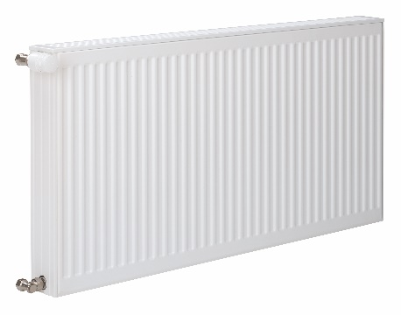
 |  | Артикул | Описание | MG | Цена | Валюта | Примечание
 |  |  | Высота 300 мм
 |  | 7572368 | Радиатор универсальный тип 22 300 x 800 | VF | 7,223 | RUB
 |  | 7572433 | Радиатор универсальный тип 33 300 x 800 | VF | 9,890 | RUB
 |  | 7572435 | Радиатор универсальный тип 33 300 x 1000 | VF | 11,360 | RUB
 |  | 7572372 | Радиатор универсальный тип 22 300 x 1400 | VF | 10,502 | RUB
 |  | 7572373 | Радиатор универсальный тип 22 300 x 1600 | VF | 11,505 | RUB
 |  | 7572440 | Радиатор универсальный тип 33 300 x 2000 | VF | 18,518 | RUB
■ | Профильные панельные | 7572376 | Радиатор универсальный тип 22 300 x 2200 | VF | 14,641 | RUB
 | радиаторы отопления | 7572441 | Радиатор универсальный тип 33 300 x 2200 | VF | 19,989 | RUB
 | из высококачественной | 7572442 | Радиатор универсальный тип 33 300 x 2600 | VF | 22,866 | RUB
 | стали с 5 муфтами | 7572378 | Радиатор универсальный тип 22 300 x 3000 | VF | 18,922 | RUB
 | подключений G½ | 7572443 | Радиатор универсальный тип 33 300 x 3000 | VF | 25,627 | RUB
 |  |  | Высота 500 мм
■ | Со встроенной вентильной | 7572335 | Радиатор универсальный тип 21 500 x 400 | VF | 5,414 | RUB
 | гарнитурой и дизайнерской | 7572336 | Радиатор универсальный тип 21 500 x 500 | VF | 5,869 | RUB
 | декоративной съемной | 7572393 | Радиатор универсальный тип 22 500 x 500 | VF | 6,272 | RUB
 | крышкой | 7572337 | Радиатор универсальный тип 21 500 x 600 | VF | 6,091 | RUB
 |  | 7572457 | Радиатор универсальный тип 33 500 x 600 | VF | 9,696 | RUB
■ | Немецкое качество | 7572458 | Радиатор универсальный тип 33 500 x 700 | VF | 10,555 | RUB
 |  | 7572397 | Радиатор универсальный тип 22 500 x 900 | VF | 8,224 | RUB
■ | Три варианта бокового | 7572460 | Радиатор универсальный тип 33 500 x 900 | VF | 12,103 | RUB
 | подключения: | 7572341 | Радиатор универсальный тип 21 500 x 1000 | VF | 7,887 | RUB
 | одностороннее справа | 7572399 | Радиатор универсальный тип 22 500 x 1200 | VF | 9,760 | RUB
 | или слева, а также | 7572343 | Радиатор универсальный тип 21 500 x 1400 | VF | 9,812 | RUB
 | разностороннее | 7572400 | Радиатор универсальный тип 22 500 x 1400 | VF | 10,828 | RUB
 |  | 7572344 | Радиатор универсальный тип 21 500 x 1600 | VF | 10,828 | RUB
■ | Эпоксидно-порошковая | 7572345 | Радиатор универсальный тип 21 500 x 1800 | VF | 11,700 | RUB
 | эмаль в тон по шкале | 7572402 | Радиатор универсальный тип 22 500 x 1800 | VF | 12,975 | RUB
 | RAL 9016 | 7572346 | Радиатор универсальный тип 21 500 x 2000 | VF | 12,689 | RUB
 |  | 7572404 | Радиатор универсальный тип 22 500 x 2200 | VF | 15,109 | RUB
■ | Макс. рабочая температура |  | Комплектующие к радиаторам:
 | температура 110 °С | 7572538 | Moнтажный комплект вентиль для нижнего подключения 300 мм. | VF | 1,256 | RUB
 |  | A000018 | Монтажный комплект вентиль для нижнего подключения 500 мм. | VF | 1,450 | RUB
■ | Рабочее давление 10 бар | 7572545 | Монтажный комплект компакт для бокового подключения 300 мм. | VF | 937 | RUB
 |  | 7776156 | Дополнительная монтажная консоль для радиаторов 300 мм. | VF | 426 | RUB
■ | Межосевые расстояния | 8100000 | Термостатическая вентильная вставка Ридан | VF | 594 | RUB
 | соответствуют монтажной | 8100001 | Защитный колпачок для вставки Ридан М30х1,5 | VF | 54 | RUB
 | высоте минус 55 мм | 9572863 | Воздухоотводчик R½ с уплотнительным кольцом 5 шт. | VF | 343 | RUB
 |  | 9572862 | Заглушка R ½ с уплотнительным кольцом 10 шт. | VF | 515 | RUB
■ | Гарантия 10 лет | 7729075 | Декоративная крышка для напольного монтажа к арт. 7729072 | VF | 852 | RUB
 | на герметичность и | 7729072 | Напольная консоль BH 300-900 мм для установки на полу под заливку | VF | 3,844 | RUB
 | покрытие поверхности | 7335565 | Напольная консоль тип 20/21 BH 300-900 мм | VF | 2,500 | RUB
 | радиатора | 7670950 | Комплект нижнего подключения прямой R 1/2 для двухтрубных систем | VF | 2,291 | RUB
 |  | 7670952 | Комплект нижнего подключения угловой R 1/2 для двухтрубных систем | VF | 2,671 | RUB
 |  | 7670953 | Комплект нижнего подключения угловой R 1/2 для однотрубных систем | VF | 4,095 | RUB
 |  | 7670957 | Термостатический вентиль угловой R 1/2 | VF | 2,386 | RUB
 |  | 7670958 | Термостатический вентиль прямой R 1/2 | VF | 2,386 | RUB
 |  | 7670961 | Термостатический вентиль аксиальный R 1/2 | VF | 2,459 | RUB
 |  | 7670964 | Подключение обратной магистрали прямое R 1/2 | VF | 1,130 | RUB
 |  | 7670965 | Подключение обратной магистрали угловое R 1/2 | VF | 1,130 | RUB
 |  | 7670954 | Евро-конус 3/4"x15мм (2 шт.) | VF | 749 | RUB

 |  |  |  |  | Пояснения к прайс-листу
 |  |  |  | ■ | Указанные цены являются рекомендованными
 |  |  |  |  | и не включают в себя НДС

 |  |  |  | ■ | В случае изменения отпускных цен заводом-
 |  |  |  |  | изготовителем, цены могут быть изменены

Vitomax LCB
Оглавление

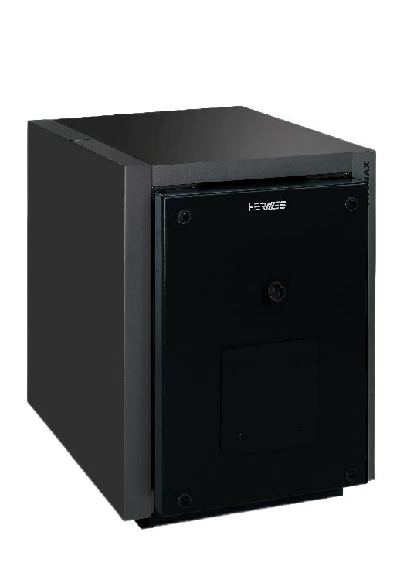
 |  | ЖИДКОТОПЛИВНЫЙ / ГАЗОВЫЙ СТАЛЬНОЙ НАПОЛЬНЫЙ ВОДОГРЕЙНЫЙ КОТЕЛ HERMES VITOMAX LCB

 |  | Артикул | Описание | MG | Цена | Валюта | Примечание
 |  |  | Отопительная установка |  |  |  | Техническое описание
 |  | A000001 | Котел Vitomax LCB 150 кВт с фланцами ГОСТ | FV | по запросу | RUB
 |  | A000002 | Котел Vitomax LCB 200 кВт с фланцами ГОСТ | FV | по запросу | RUB
 |  | A000003 | Котел Vitomax LCB 250 кВт с фланцами ГОСТ | FV | по запросу | RUB
 |  | A000004 | Котел Vitomax LCB 310 кВт с фланцами ГОСТ | FV | по запросу | RUB
 |  | A000005 | Котел Vitomax LCB 410 кВт с фланцами ГОСТ | FV | по запросу | RUB
 |  | A000006 | Котел Vitomax LCB 500 кВт с фланцами ГОСТ | FV | по запросу | RUB
 |  | A000007 | Котел Vitomax LCB 620 кВт с фланцами ГОСТ | FV | по запросу | RUB
 |  | A000008 | Котел Vitomax LCB 780 кВт с фланцами ГОСТ | FV | по запросу | RUB
 |  | A000009 | Котел Vitomax LCB 950 кВт с фланцами ГОСТ | FV | по запросу | RUB
 |  | A000010 | Котел Vitomax LCB 1120 кВт с фланцами ГОСТ | FV | по запросу | RUB
 |  | A000011 | Котел Vitomax LCB 1350 кВт с фланцами ГОСТ | FV | по запросу | RUB
■ | Компактный стальной | A000012 | Котел Vitomax LCB 1700 кВт с фланцами ГОСТ | FV | по запросу | RUB
 | отопительный котел | A000013 | Котел Vitomax LCB 2000 кВт с фланцами ГОСТ | FV | по запросу | RUB
 | двухходовой конструкции |  | Горелки
 |  |  | Vitomax LCB 150 кВт
■ | Длительное время работы | A000094 | Газовая 2-ступенчатая горелка Elco VG 2.205 D E (20-360 мбар) LCB 150 кВт | N | по запросу | RUB | среднее давление газа
 | горелки и меньшее число | A000095 | Газовая плавно 2-ступенч. горелка Elco VG 2.205 DP E (10-99 мбар) LCB 150 кВт | N | по запросу | RUB | низкое давление газа
 | тактов горелки, благодаря | A000096 | Комбинированная горелка Elco VGL2.210 KL (20-360 мбар) LCB 150 кВт | N | по запросу | RUB | газ-дизель
 | большому водонаполнению |  | Vitomax LCB 200 кВт
 |  | A000097 | Газовая 2-ступенчатая горелка Elco VG 3.290 D E (20-35 мбар) LCB 200 кВт | N | по запросу | RUB | низкое давление газа
■ | Простое размещение в | A000098 | Газовая плавно 2-ступенч. горелка Elco VG 3.290 DP E (50-360 мбар) LCB 200 кВт | N | по запросу | RUB | среднее давление газа
 | тесных помещениях, | A000099 | Комбинированная горелка Elco VGL3.290 D (25-360 мбар) LCB 200 кВт | N | по запросу | RUB | газ-дизель
 | благодаря компактной |  | Vitomax LCB 250 кВт
 | конструкции - идеально | A000100 | Газовая 2-ступенчатая горелка Elco VG 3.290 D E (25-50 мбар) LCB 250 кВт | N | по запросу | RUB | низкое давление газа
 | подходит для модернизации | A000101 | Газовая плавно 2-ступенч. горелка Elco VG 3.290 DP E (75-360 мбар) LCB 250 кВт | N | по запросу | RUB | среднее давление газа
 |  | A000102 | Комбинированная горелка Elco VGL3.360 D (40-360 мбар) LCB 250 кВт | N | по запросу | RUB | газ-дизель
■ | Нет требований по |  | Vitomax LCB 310 кВт
 | минимальному объему | A000103 | Газовая 2-ступенчатая горелка Elco VG4.460 D, KN (20-50 мбар) LCB 310 кВт | N | по запросу | RUB | низкое давление газа
 | расходу котловой воды | A000104 | Газовая плавно 2-ступенч. горелка Elco VG4.460 DP (65-360 мбар) LCB 310 кВт | N | по запросу | RUB | среднее давление газа
 |  | A000105 | Комбинированная горелка Elco VGL4.460 DP (60-360 мбар) LCB 310 кВт | N | по запросу | RUB | газ-дизель
■ | Высокая надежность и |  | Vitomax LCB 410 кВт
 | эксплуатационная | A000106 | Газовая плавно 2-ступенч. горелка Elco VG4.610 DP (105-360 мбар) LCB 410 кВт | N | по запросу | RUB | среднее давление газа
 | безопасность, благодаря | A000107 | Газовая плавно 2-ступенч. горелка Elco VG4.610 DP (25-105 мбар) LCB 410 кВт | N | по запросу | RUB | низкое давление газа
 | применению высоко- | A000108 | Комбинированная горелка Elco VGL4.610 DP (130-360 мбар) LCB 410 кВт | N | по запросу | RUB | газ-дизель
 | качественных материалов |  | Vitomax LCB 500 кВт
 | и современных методов | A000109 | Газовая плавно 2-ступенч. горелка Elco VG4.610 DP (160-360 мбар) LCB 500 кВт | N | по запросу | RUB | среднее давление газа
 | сварки | A000110 | Газовая плавно 2-ступенч. горелка Elco VG4.610 DP (35-160 мбар) LCB 500 кВт | N | по запросу | RUB | низкое давление газа
 |  | A000111 | Комбинированная горелка Elco VGL4.610 DP (45-360 мбар) LCB 500 кВт | N | по запросу | RUB | газ-дизель
 |  |  | Vitomax LCB 620 кВт
 |  | A000112 | Газовая плавно 2-ступенч. горелка Elco VG5.950 DP R (200-360 мбар) LCB 620 кВт | N | по запросу | RUB | среднее давление газа
 |  | A000113 | Газовая плавно 2-ступенч. горелка Elco VG5.950 DP R (45-200 мбар) LCB 620 кВт | N | по запросу | RUB | низкое давление газа
 |  | A000114 | Комбинированная горелка Elco VGL5.700 M (35-360 мбар) LCB 620 кВт | N | по запросу | RUB | газ-дизель
 |  |  | Vitomax LCB 780 кВт
 |  | A000115 | Газовая плавно 2-ступенч. горелка Elco VG5.950 DP R (65-360 мбар) LCB 780 кВт | N | по запросу | RUB | среднее давление газа
 |  | A000116 | Газовая плавно 2-ступенч. горелка Elco VG5.950 DP R (40-65 мбар) LCB 780 кВт | N | по запросу | RUB | низкое давление газа
 |  | A000117 | Комбинированная горелка Elco VGL5.1000 M (115-360 мбар) LCB 780 кВт | N | по запросу | RUB | газ-дизель
 |  |  | Vitomax LCB 950 кВт
 |  | A000118 | Газовая плавно 2-ступенч. горелка Elco VG5.1200 DP R (80-360 мбар) LCB 950 кВт | N | по запросу | RUB | среднее давление газа
 |  | A000119 | Газовая плавно 2-ступенч. горелка Elco VG5.1200 DP R (55-80 мбар) LCB 950 кВт | N | по запросу | RUB | низкое давление газа
 |  | A000120 | Комбинированная горелка Elco VGL6.1600 M (45-360 мбар) LCB 950 кВт | N | по запросу | RUB | газ-дизель
 |  |  | Vitomax LCB 1120 кВт
 |  | A000121 | Газовая плавно 2-ступенч. горелка Elco VG6.1600 DP R (100-360 мбар) LCB 1120 кВт | N | по запросу | RUB | среднее давление газа
 |  | A000122 | Газовая плавно 2-ступенч. горелка Elco VG6.1600 DP R (20-30 мбар) LCB 1120 кВт | N | по запросу | RUB | низкое давление газа
 |  | A000123 | Комбинированная горелка Elco VGL6.1600 M (55-360 мбар) LCB 1120 кВт | N | по запросу | RUB | газ-дизель
 |  |  | Vitomax LCB 1300 кВт
 |  | A000124 | Газовая плавно 2-ступенч. горелка Elco VG6.1600 DP R (150-360 мбар) LCB 1300 кВт | N | по запросу | RUB | среднее давление газа
 |  | A000125 | Газовая плавно 2-ступенч. горелка Elco VG6.1600 DP R (30-45 мбар) LCB 1300 кВт | N | по запросу | RUB | низкое давление газа
 |  | A000126 | Комбинированная горелка Elco VGL6.2100 M (80-360 мбар) LCB 1300 кВт | N | по запросу | RUB | газ-дизель
 |  |  | Vitomax LCB 1350-1660 кВт
 |  | A000127 | Газовая плавно 2-ступенч. горелка Elco VG6.2100 DP R (110-360 мбар) LCB 1350-1660 кВт | N | по запросу | RUB | среднее давление газа
 |  | A000128 | Газовая плавно 2-ступенч. горелка Elco VG6.2100 DP R (35-60 мбар) LCB 1350-1660 кВт | N | по запросу | RUB | низкое давление газа
 |  |  | Vitomax LCB 1700 кВт
 |  | A000129 | Газовая модуляц. горелка Elco EK-TRON 5.300 G-E, KN (75-500 мбар) LCB 1700 кВт | N | по запросу | RUB | среднее давление газа
 |  | A000130 | Газовая модуляц. горелка Elco EK-TRON 5.300 G-E, KN (45-75 мбар) LCB 1700 кВт | N | по запросу | RUB | низкое давление газа
 |  | A000131 | Комбинированная горелка Elco EK-TRON 6.350 GL-EX2, KN (75-500 мбар) LCB 1700 кВт | N | по запросу | RUB | газ-дизель
 |  |  | Vitomax LCB 2000 кВт
 |  | A000132 | Газовая модуляц. горелка Elco EK-TRON 5.300 G-E, KN (90-500 мбар) LCB 2000 кВт | N | по запросу | RUB | среднее давление газа
 |  | A000133 | Газовая модуляц. горелка Elco EK-TRON 5.300 G-E, KN (55-90 мбар) LCB 2000 кВт | N | по запросу | RUB | низкое давление газа
 |  | A000134 | Комбинированная горелка Elco EK-TRON 6.350 GL-EX2, KN (80-500 мбар) LCB 2000 кВт | N | по запросу | RUB | газ-дизель
 |  |  | Принадлежности
 |  | 7335176 | Контрфланцы DN65 PN6 (комплект 2 шт.) LCB 150-310 кВт | FV | по запросу | RUB
 |  | 7335177 | Контрфланцы DN100 PN6 (комплект 2 шт.) LCB 410-950 кВт | FV | по запросу | RUB
 |  | 7335178 | Контрфланцы DN125 PN6 (комплект 2 шт.) LCB 1120-1350 кВт | FV | по запросу | RUB
 |  | 7335179 | Контрфланцы DN150 PN6 (комплект 2 шт.) LCB 1700-2000 кВт | FV | по запросу | RUB

 |  | 7544848 | Датчик температуры водонагревателя NTC L=5800 | W | 70 | EUR
 |  | 7886019 | Накладной датчик температуры без кабеля и штекера | HG | 90 | EUR | Совместимо с Vitotronic
 |  | 8040001 | Комплект 2-х полюсных штекеров для датчиков (в комплекте 3 шт.) | V | 3 | EUR | Совместимо с Vitotronic

 |  | 8040008 | Накладной датчик температуры для Unomatic с кабелем 5,8 м и хомутом | N | 6,724 | RUB
 |  | A000017 | Универсальное реле мин/макс давления для автоматики Unomatic* | N | 2,793 | RUB | Не совместимо с Vitotronic
 |  | 8040000 | Погружная гильза G1/2 длиной 100 x 6 мм | V | 1,870 | RUB

 |  | 7509806 | Средство чистки Fauch 600 канистра 5 кг | V | 88 | EUR

 |  |  | Примечание: |  | Пояснения к прайс-листу
 |  |  | ■ Компания Hermes предлагает к котлам Vitomax LCB горелки | ■ | Указанные цены являются рекомендованными
 |  |  | следующих производителей: Elco, Бернар, Ecoflam, ЭксЭко |  | и не включают в себя НДС
 |  |  | Для получения актуальных условий по горелкам обращайтесь к нашим
 |  |  | региональным торговым представителям | ■ | В случае изменения отпускных цен заводом-
 |  |  |  |  | изготовителем, цены могут быть изменены
 |  |  | Внимание!
 |  |  | В комплект поставки с котлом входит плита горелки, облицовка | ■ | В случае если цены прайс-листа указаны в Евро,
 |  |  | и ответные фланцы |  | пересчет осуществляется по курсу ЦБ РФ на дату
 |  |  |  |  | выставления счета
 |  |  | *Комплект поставки - Универсальное реле мин/макс |  | и не включают в себя НДС
 |  |  | ■ Реле давления KPI 36R 2-14 бар, дифференциал 1...4бар, штуцер G1/4A,
 |  |  | автосброс
 |  |  | ■ Переходник G1/2 внешн.- G 1/4 внутр.

Автоматика
Оглавление

 |  | АВТОМАТИКА ДЛЯ ВОДОГРЕЙНЫХ КОТЛОВ

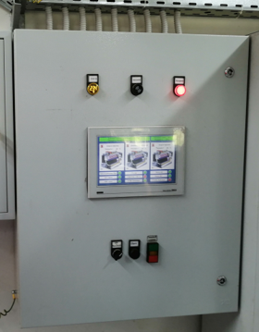
 |  | Артикул | Описание | MG | Цена | Валюта | Примечание
 |  |  | Шкафы управления Unomatic
 |  | Z000001 | Набор Шкаф управления котлом Unomatic | N | по запросу | RUB | В комплекте: шкаф управления, датчик температуры котла, датчик температуры обратной магистрали, аварийный термостат
 |  | Z000002 | Набор Шкаф управления каскадом Unomatic-K | N | по запросу | RUB | В комплекте: шкаф управления с сенсорным дисплеем EKF 7", датчик температуры наружного воздуха, датчик температуры подающей магистрали, датчик температуры обратной магистрали
■ | Возможность управления | 8000004 | Датчик температуры погружной для Unomatic | N | 6,332 | RUB
 | до 8 котлов в каскад | 8000005 | Датчик температуры наружного воздуха для Unomatic | N | 6,332 | RUB
 |  |  | Принадлежности
■ | Универсальность схемы | 8040008 | Накладной датчик температуры для Unomatic с кабелем 5,8 м и хомутом | N | 6,724 | RUB
 | управления различных | A000017 | Универсальное реле мин/макс давления для автоматики Unomatic* | N | 2,793 | RUB | Не совместимо с Vitotronic
 | типов горелок и | 8040000 | Погружная гильза G1/2 длиной 100 x 6 мм | V | 1,870 | RUB
 | гидравлических схем
 | обвязки котла |  | *Комплект поставки - Универсальное реле мин/макс |  | Пояснения к прайс-листу
 |  |  | ■ Реле давления KPI 36R 2-14 бар, дифференциал 1...4бар, штуцер G1/4A, | ■ | Указанные цены являются рекомендованными
■ | Встроенный протокол |  | автосброс |  | и не включают в себя НДС
 | связи Modbus RTU |  | ■ Переходник G1/2 внешн.- G 1/4 внутр.
 |  |  |  | ■ | В случае изменения отпускных цен заводом-
■ | Функция "Тест реле" для |  | Внимание! |  | изготовителем, цены могут быть изменены
 | основных исполнительных |  | Для управления каскадом, дополнительно требуется датчик
 | устройств |  | температуры наружного воздуха и датчик температуры общей
 |  |  | линии подачи

